Sheet1
说明：因涉及公司名单过多，可输入公司名称来精准查找。 | 上榜理由： 在如今很多平台沦为资本洗刷黑地（给钱删差评）下，打工人应该更加互助起来。 | 因部分上黑榜的hr随便编辑，导致文档维护极其困难（缺乏真实度），故不开放编辑权限。如需要评论或投稿的，请点击右侧进行投稿留言，同时也请各位宝宝做好个人隐私。 | 文档维护不易，欢迎给点关注！ 小红书投稿：6956827698 可添加微信投稿，加入避雷工作交流群 微信号：W759149012 微信号：W759149012 微信号：W759149012
深圳市松鼠网络科技有限公司东莞分公司 深圳市松鼠网络科技有限公司 | 加工特别特别严重，技术总监经常在办公室加班几天几夜才回家
深圳市九象数字科技有限公司 | xdm，来知乎看 https://www.zhihu.com/question/362503355/answer/2079994290
深圳市邦德科技有限公司 | 加班特严重，工资偶尔拖欠半个月到一个月，老板喜欢画饼，老板喜欢给口头承诺，一个都没有实现，年前严重加班承诺过年可以调休，到了过年说只允许调休三天
深圳寻找母星网络技术有限公司 | 朝9晚7，早晚进度会，不开不给走，技术总监很会PUA，大小周，体量少，初期阶段都不到就想大厂那样搞，进入没有熟悉代码的时间直接赶项目，12薪薪资水平在业界下
深圳精准健康有限公司 | 领导什么都不会还喜欢PUA，离职的时候总是喜欢少算钱，转正要6个月；里面全是阴阳人，HR无敌恶心；里面还要算OKR，其实就是OKR+KPI; 画的饼比地球还大
西美国际化妆品有限公司 | 微商公司，领导基本都是初中小学毕业，管理体系混乱，老板决定所有大小事情，经常临时安排一堆几乎没有效益的任务，只是为了自己的面子好看。品牌标榜迪奥那些大牌，想要学习大牌，一花钱做什么觉得太贵了，要找更便宜的，然后做出来的效果又不满意。这个公司只适合养老捧脚，要干实事基本不可能
深圳慈树健康科技有限公司 | 拖欠工资，每个月都会拖欠，没有一次准时的，拖欠工资还不给理由 | 注：这些公司都是在小红书上搜集得，是大家面试或者工作过得真实感受，供大家参考，自己根据网友评论斟酌就好了，每个公司都有好和不好，主要是看自己能不能接受了。
深圳市爱租机科技有限公司 | 内卷严重，加班多，很多无效无意义加班，下班后生活严重被压缩
深圳豪斯莱科技有限公司 | 工资和入职说的完全不一样，说的工资+绩效+奖金 实则只有工资。里面人的技术水平委婉的说：很一般，实事求是说：菜的一B，想学东西的自己想好了。表面说是区块链公司，实则有两个项目组，有一个做的都是一些庞氏骗局app都给国外用，办公室里时不时还有矿机，想要进ju里下半辈子包吃包住的可以试试。
深圳科卫机器人有限公司 | 依赖母公司中智卫安的资源，自己做的项目代码都是用线上的脚手架，没钱请架构师，领导只会招人跟pua，试用期六个月，就是delay不让你转正，代码写的贼垃圾，还要维护屎山垃圾代码，没有代码评审规范，公司没有任何福利，加班费无，补贴也无，周报文化严重，大家周报都互相抄，有锅都随便甩，建议不要把青春浪费在这个垃圾地方
深圳拓略计算机有限公司 | 拖欠工资，基本每个月都拖，有一次直接拖3个月工资。经历过没交办公室装修费被装修工人拉电闸，办公室没交租连夜搬到一个还没建好的办公楼里，每天听着钻地机“铛铛铛”的声音上班。
深圳市嘉立创科技有限公司 | 疯狂加班 12薪，零食天天就是面包饼干，等电梯等十分钟，调薪低，薪资低于行业平均水平，指软件部
深圳市城市屋超科技有限公司 东莞市瑞峰优慧垛实业投资有限公司 深圳市楼柿科技有限公司 深圳市阿铺科技有限公司 深圳市阿铺房产新零售科技有限公司 深圳市瑞淘吉投资有限公司 深圳市响邻科技有限公司 深圳市响邻森服务科技有限公司 | 很多快牌子，一套人马 老板口嗨，画饼，PUA员工，天天小作文，月月改部门名 有钱不发工资，强制性全员减薪20%-30%，跟HR谈的12个月以上的薪水全是扯淡，实际根本没有
深圳市城市屋超科技有限公司 东莞市瑞峰优慧垛实业投资有限公司 深圳市楼柿科技有限公司 深圳市阿铺科技有限公司 深圳市阿铺房产新零售科技有限公司 深圳市瑞淘吉投资有限公司 深圳市响邻科技有限公司 深圳市响邻森服务科技有限公司 | 很多快牌子，一套人马 老板口嗨，画饼，PUA员工，天天小作文，月月改部门名 有钱不发工资，强制性全员减薪20%-30%，跟HR谈的13个月以上的薪水全是扯淡，实际根本没有
深圳赛盒科技 | 去年年终奖都没发，每天默认加班到8点，从入职时候的各种小福利零食、加班补贴什么的到现在啥都没有
深圳艾姆诗数码 | 去面试过，招聘画饼
灿太科技 | 去面试过，技术面30分钟，老板画饼两个小时，工资比业界低百分之40,会告诉你入职1年会有配股，公司4年后上市预计融资50亿，每人能分到几千万
深圳市跨越速运 | 天天加班，无限卷，卷王、卷圣。每天发版，发死你，今天的需求明天就要上线，需求正常排期必须加上晚上加班时间。阿里毒瘤是技术总监：不加班我们就不是一路人
深圳弘桉数据技术有限公司 | 代运营小公司，欠薪情况严重，现在已经欠了三个月的薪资了！！！过年也不发工资，催就是永远下周发，而且是全公司的人都不发，劳动局派人专访老板两面三刀，公司账上即使有钱就是不发工资，摆烂公司。办公环境差地上都是烂掉的坑，夏天热唯有人手一台破风扇，老板是铁公鸡无任何员工福利。
深圳市阿尔法智汇科技有限公司 | 严重拖欠工资，在职员工拖欠半年以上，去催公司发工资，永远都是过几天发，会有各种理由来推辞你，已经拿房子去银行抵押了或者是已经在融资等等理由，更恶心的是原本大小周的模式，后来变成双休，文件里面没有说明降薪，无条件扣了两天工资。离职的员工也会拖好几个月才发工资
微脉科技（深圳）有限公司 | 2020年明知没钱还不断招人，制造虚假繁荣假象，最终欠薪三个月倒闭了，但是其幕后股东一点屁事没有，可惜几十号员工的工资打了水漂，最终仲裁也是惨淡收场，没能要回。而老板李国龙仍然还在逍遥法外，股东其他公司照样若无其事的在运营。
深圳为华网络有限公司（曾用名 恒泰德电子商务有限公司） | 去年5月开始拖欠10几天发次月的半个月工资 一直拖拖拖 老板喜欢口头承诺 人事都是亲戚 毫无诚信 现在很多官司 被迫签协议 签了的可以拿次月未发的半个月工资
深圳市时创意电子有限公司（有两个全资子公司：深圳市数钛芯有限公司 深圳市徽忆有限公司） | 老板是暴发户没文化没素质，领导层管理混乱，谁都是你领导一样，技术部门领导十分恶心，喜欢无意义加班，你下班了没事干的都要待在工位，严重压缩你的私人时间。再来说说公司技术方面，公司毫无技术可言，开发进来就是杀鸡用牛刀，一点开发需求都没有，来这就是自废武功。
四块科技 | 老板各种画饼，说是10号发工资，经常月底，发版经常通宵
圣马歌 | 老板要求,领导带队加班,不加班的普通员工扣一半工资,领导扣完;办公位置 大概有50平, 招待区有100平, 50平空间装了10个摄像头
宝视佳科技有限公司(注：旗下很多挂名公司！) | 加班！加班！加班！企业文化就是加班！老板的企业管理抄华为的狼性思维，让你996只给你发狗粮薪资。薪资结构给你拆成十多个板块，跨境行情差时就给你变相降薪！说白了就是互联网版大工厂。
...
说明：因涉及公司名单过多，可输入公司名称来精准查找。 | 上榜理由： 在如今很多平台沦为资本洗刷黑地（给钱删差评）下，打工人应该更加互助起来。 | 因部分上黑榜的hr随便编辑，导致文档维护极其困难（缺乏真实度），故不开放编辑权限。如需要评论或投稿的，请点击右侧进行投稿留言，同时也请各位宝宝做好个人隐私。 | 文档维护不易，欢迎给点关注！ 小红书投稿：6956827698 可添加微信投稿，加入避雷工作交流群 微信号：W759149012 微信号：W759149012 微信号：W759149012
深圳钛客数码商行 | 不应该在询问岗位的时候问那么多问题，不该了解他们公司的福利待遇，是我太过斤斤计较非要了解岗位的详情。 由于我个人在boss上的询问经历，导致对公司产生了偏见，在此置顶声明本人对贵公司造成的影响深表歉意。
零一数科/深圳市零一裂变科技有限公司
深圳龙华区教培学乐SCHOLASTIC 龙华/壹心教育 | 我在此郑重道歉，是我没有体谅公司，没有体谅公司为了生存不得已而欠薪，不得已而扣除员工工资对不起！ 没有体谅老板为了供学区房身肩生活压力！没有体谅老板收🖤💰 糊弄家长 ！我对不起老板的良苦用心！在此郑重道歉！
深圳市庆源实业有限公司 | 目前已删贴并在此道歉 对贵公司造成的影响深表歉意 且置顶道歉声明15天
深圳京湖园艺有限公司 | 表达深深的歉意，感谢公司的栽培也感谢公司的格局，上班就是上班，一条信息也不应该回复，主管人真的很好，就是不知道家里是不是套马的，绳子太多了，一套又一套。
深圳京湖优品有限公司 | 表达深深的歉意，感谢公司的栽培也感谢公司的格局，上班就是上班，一条信息也不应该回复，主管人真的很好，就是不知道家里是不是套马的，绳子太多了，一套又一套。
深圳市中广建工程咨询服务有限公司 | 我通过该声明向大家表达我的歉意，2024年9月，本人因女友在试用期被贵公司辞退，我鉴于她是应届毕业生，缺乏社会经验，告诉她要向贵公司了解清楚辞退的依据，辞退对应的补偿金的数额，以及向贵公司索要离职通知。她可能因为有些紧张害怕表达不清楚，说“未签劳动合同和口头通知辞退是不合理的，这是要赔偿的，你去学一下劳动法吧”，让王女士误会了，您对她说:“劳动合同现在让你签你不签是吧，你这算受害者有罪论吧，你要辞退通知和赔偿这是敲诈，你的两个学位都是买的吧”，让您受到惊吓堵在门口防止她逃跑，报了警，我也为担心她的安全也报警了，实在是不好意思。 王女士您教训的也对。让我和她也认识到了，学习不好只能考上专科，就别折腾了，还搞啥专插本上本科，也别读啥读第二学位，不是啥好大学，所以您不了解是正常的，离职了就干脆点走了得了，要啥辞退通知。我也耽误了钟总的时间，我试图与您对话时，您对我说：“我是做几千万生意的人，啥样的人都见过，谁来我都会泡茶，你不是我公司的人，我不知道你是谁，没资格和我讲话”。是我没认清自己的地位，请您原谅。在王女士打印了协商一致解除协议后，我应及时劝阻叔叔对此提出异议，这样就不用再重打一份解除通知，节省纸张也节省大家时间，为了一张纸从5点多搞到8点多，实在是很抱歉。 最后，本人女友没有达到贵公司严格的要求，以及未能通过这无书面通知的考核，本人代表她再次道歉。拥有像王女士这样优秀的员工，是贵公司的福气，祝愿贵公司能招到更多像这样维护公司的好员工。
深圳市金P欧科技有限公司 | 老板瞧不起人，让员工每天念口条录音发群里打卡。面试采购管理岗，但是组里就只有一个跟进组员，一直不停问要怎么管理这个组员，希望面试者要有300号人的管理经验，而他们公司只有30号人不到
新国D | 六月到10月招人，年底就开始裁员，因为用人时间短，赔偿也少。而且因为试用期3-6个月年底还没转正，也不遵循2n，这种劳动仲裁还不够折腾的
深圳诚测检测公司 | 避雷这家公司的销售跟单岗位，一看就是冲kpi的，大家没必要去面试浪费时间，我约的3点的面试，我2点50多到，把我晾在面试会议室20来分钟，问了才安排人来面试，整个面试时长不超过2分钟，一上来就跟我说对应的岗位要求会比较高要求多专业，那你在约人来面试前怎么不说清楚，整个面试跟走个过场一样，合着你们的时间是💰，我们应届生的时间是💩，一路回家越想越气不过，我是什么很见的人嘛，希望这篇避雷文章对大家找工作有用，请各位找工作的狠狠避雷这家公司！！！深圳找工作避雷 #第三方检测
深圳奥斯奇科技有限公司 | 经常拖欠工资，不缴纳社保，老板是老赖，我主页有详细信息可以看 | 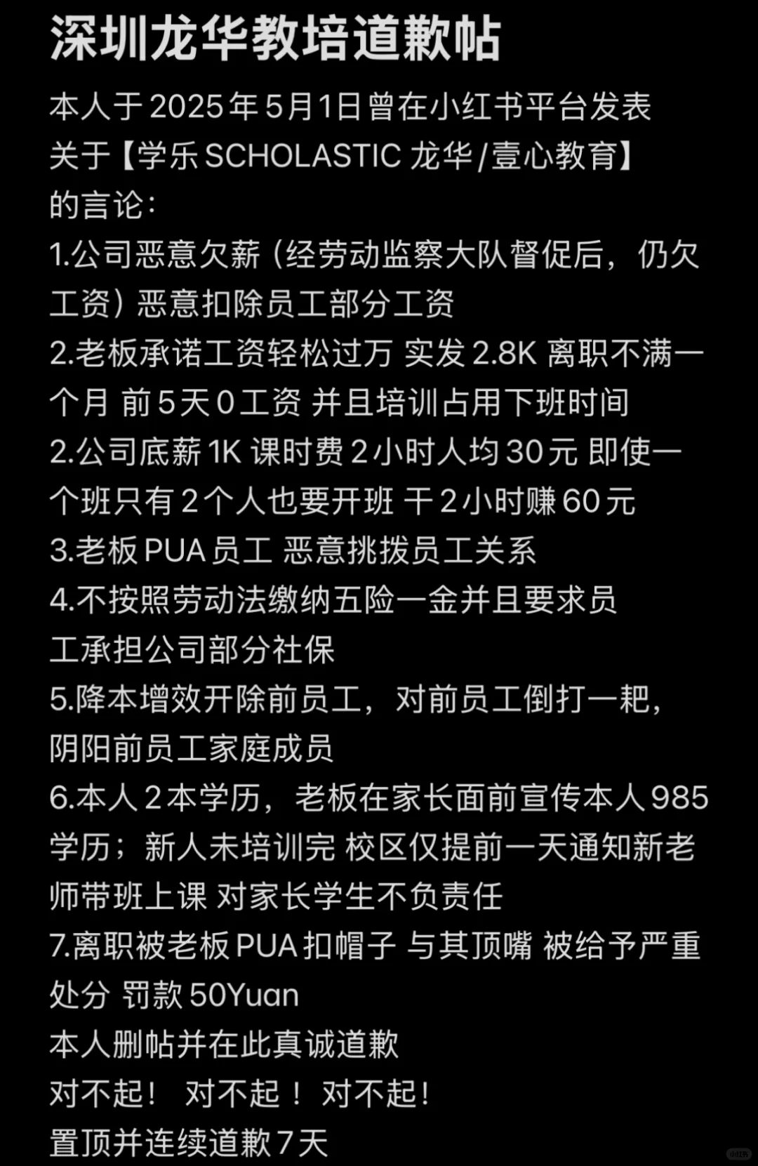
深圳光明汽车城 | 名爵、星途，我去年8月份的工资到现在都没有发，仲裁强制执行也没有用
深圳市凯龙科技新媒体有限公司 | 老板拖欠工资已经成为了自然，背着老婆到处玩女人，公司业务员都睡，是女人都想睡
深圳科立莱尔 | 做跨境的 （在新品上架前招我，我快做完了之后，跟我说不合适辞退我，还要求我发psd原件）里面的人也不好相处，很......
深圳市金鹏欧科技有限公司 | 他们那个老板瞧不起人就算了还特别喜欢华为精神会让员工每天念口条录音发群里打卡！！我去面得采购管理岗，但是组里就只有一个跟进组员就一直不停问我要怎么管理这个组员然后希望你要有300号人的管理经验而他们公司只有30号人不到的样子
深圳华屹世纪 | 夫妻档，红白脸，天天PUA不加班，二人造成失误要员工赔偿
深圳孚霖有限公司 | 十万注册资本 老板从来不跟员工签合同 拖欠工资画大饼避雷
深圳市爱泽惠电子商务有限公司 | 入职先跟第二个公司签合同，两个月以后跟第一个公司签合同。 第三个月试用期把你辞退掉是第一个雷 第二个雷是喊你转岗 第三个雷是里边全是皇亲国戚 脏活累活只有外人干 第四个雷是夫妻档公司但是领导都不是做业务出身的老爱给人穿小鞋。
广城广告公司 | 公司老板在我在职期间多次对我进行肢体接触，我明确表示反感和拒绝他接触我后，还是以请我吃饭为借口想来搂我肩膀和强拉我手臂，但均被我反应迅速躲开，之后我想转为居家办公忍到工资发放离职，但他追着找骂，我忍无可忍与他进行理论，他恼羞成怒既没有书面通知也没有口头通知直接将我踢出企业微信，问其工资发放问题也是已读不回，并且该企业与所有员工签订的都是合作协议，并无正规劳动合同，给我们的工位是两人座，与他入职时说环境并不一致，对此他的解释是租原先办公室太贵了所以换掉了，对此我是在入职之后才知情，且他全国各地开分店，天天给我们画大饼说要给我们开分店，简直让人作呕，他还拒不承认自己是性骚扰
深圳市东尊信息科技 | 全是贷款的一家公司，就是注册的公司名字不一样，都在星河中心5楼，面试通过去培训了几天，培训的好多才18岁，下了部门感觉就很压抑，我们这一批说的薪资7K，然后迟到什么的都要罚钱，手机必须要上交，还要用你自己的身份证去办手机卡，这个手机卡也是不让带出公司的，会有主管时不时盯着你看，说是8.30下班，我感觉应该是得晚上9点去了，上班下班都要喊口号，打鸡血，然后到了下班点就开会了，感觉就是AB贷
深圳市唐德教育咨询有限公司 | 最近更名深圳市易择教育咨询有限公司；太黑了老板也很恶心
...

